Sheet1
Data Asli |  |  |  | Data yang sudah dikurangkan NPM |  |  |  |  | X1-Xbar1 | X2-Xbar2 | X3-Xbar3 | (X1-Xbar1)^2 | (X2-Xbar2)^2 | (X3-Xbar3)^2 |  |  | Standar deviasi |  |  |  |  | Standarisasi
X1 | X2 | X3 |  | X1 | X2 | X3 |  |  | -150 | 130 | -10 | 22500 | 16900 | 100 |  |  | σ1 | σ2 | σ3 |  |  | Z1 | Z2 | Z3
150 | 500 | 300 |  | 57 | 407 | 207 |  |  | 100 | 30 | 290 | 10000 | 900 | 84100 |  | Manual | 196.85019685 | 148.32396974 | 174.64249197 |  |  | -0.762000762 | 0.8764598212 | -0.057259833431
400 | 400 | 600 |  | 307 | 307 | 507 |  |  | -100 | -220 | -110 | 10000 | 48400 | 12100 |  | Formula | 196.85019685 | 148.32396974 | 174.64249197 |  |  | 0.508000508 | 0.20225995874 | 1.6605351695
200 | 150 | 200 |  | 107 | 57 | 107 |  |  | -150 | -70 | -10 | 22500 | 4900 | 100 |  |  |  |  |  |  |  | -0.508000508 | -1.4832396974 | -0.62985816775
150 | 300 | 300 |  | 57 | 207 | 207 |  |  | 300 | 130 | -160 | 90000 | 16900 | 25600 |  |  | Var |  |  |  |  | -0.762000762 | -0.47193990372 | -0.057259833431
600 | 500 | 150 |  | 507 | 407 | 57 |  | Total | 0 | 0 | 0 | 155000 | 88000 | 122000 |  |  | Z1 | Z2 | Z3 |  |  | 1.524001524 | 0.8764598212 | -0.9161573349
 |  |  | Total | 1035 | 1385 | 1085 |  |  |  |  |  |  |  |  |  | Manual | 1 | 1 | 1 |  | Rata-rata | 0 | 0 | 0
Matriks varian dari z |  |  | Rata-rata | Xbar1 | Xbar2 | Xbar3 |  | Matriks kovarian dari z |  |  |  | Matriks varian kovarian data Z |  |  |  | Formula | 1 | 1 | 1
Var Z1 | Var Z2 | Var Z3 |  | 207 | 277 | 217 |  | Cov Z1,Z2 | Cov Z1,Z3 | Cov Z2,Z3 |  | 1 | 0.47092907486 | -0.036360030589
0.14516129032 | 0.19204545455 | 0.00081967213115 |  |  |  |  |  | -0.1669657629 | 0.010908009177 | -0.012546485843 |  | 0.47092907486 | 1 | 0.11098814399 |  |  | Cov |  |  |  | Model persamaan PCA
0.064516129032 | 0.010227272727 | 0.6893442623 |  |  |  |  |  | 0.025687040447 | 0.21088817742 | 0.083964943717 |  | -0.036360030589 | 0.11098814399 | 1 |  |  | Z1,Z2 | Z1,Z3 | Z2,Z3 |  | Y1 = 0.6922X1 + 0.7128X2 + 0.1131X3
0.064516129032 | 0.55 | 0.099180327869 |  |  |  |  |  | 0.18837162994 | 0.079992067296 | 0.23355765954 |  |  |  |  |  | Manual | 0.47092907486 | -0.036360030589 | 0.11098814399 |  | Y2 = -0.2269X1 + 0.0674X2 + 0.9716X3
0.14516129032 | 0.055681818182 | 0.00081967213115 |  |  |  |  |  | 0.089904641564 | 0.010908009177 | 0.0067558000692 |  | Jadi matriks varian dan kovarian |  |  |  | Formula | 0.47092907486 | -0.036360030589 | 0.11098814399 |  | Y3 = 0.6826X1 - 0.7006X2 + 0.2081X3
0.58064516129 | 0.19204545455 | 0.20983606557 |  |  |  |  |  | 0.33393152581 | -0.34905629365 | -0.20074377349 |  | dari data z yaitu pada tabel diatas

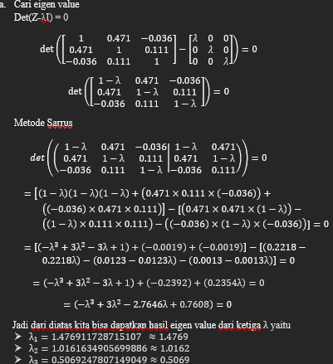
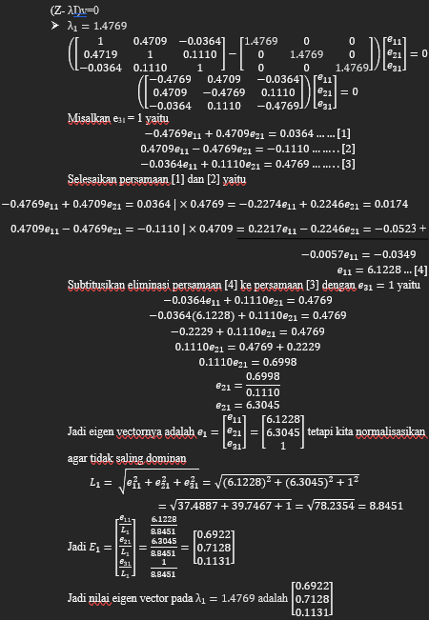
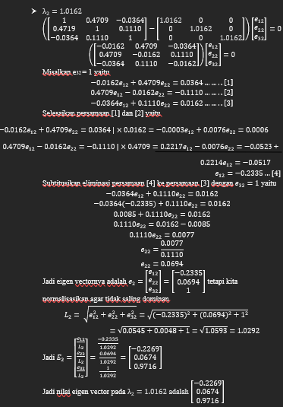
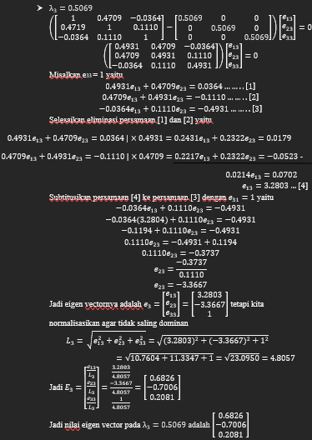
Eigenvalues dari matriks varian dan kovarian data Z |  |  | Eigenvectors dari matriks varian dan kovarian data Z |  |  |  |  |  |  |  |  |  |  |  |  |  | M dimensi baru
 |  |  |  |  |  |  |  |  |  |  |  |  |  |  |  |  | Eigen value lebih dari 1
 |  |  |  |  |  |  |  |  |  |  |  |  |  |  |  |  | Eigenvalue 1 : λ1 = 1.476911728715107 ≈ 1.4769
 |  |  |  |  |  |  |  |  |  |  |  |  |  |  |  |  | Eigenvalue 2 : λ2=1.0161634905699886≈1.0162
 |  |  |  |  |  |  |  |  |  |  |  |  |  |  |  |  | Memilih % proporsi kumulatif dari total varians lebih dari 70%
 |  |  |  |  |  |  |  |  |  |  |  |  |  |  |  |  | Varians 1 |  | Varians 2 |  | Varians 3
 |  |  |  |  |  |  |  |  |  |  |  |  |  |  |  |  | 0.4923 |  | 0.33873333333 |  | 0.16896666667
 |  |  |  |  |  |  |  |  |  |  |  |  |  |  |  |  | % proporsi kumulatif dari total varians
 |  |  |  |  |  |  |  |  |  |  |  |  |  |  |  |  | λ1 |  | λ2 |  | λ3
 |  |  |  |  |  |  |  |  |  |  |  |  |  |  |  |  | 49.23 |  | 83.103333333 |  | 100

 |  |  |  |  |  |  |  |  |  |  |  |  |  |  |  |  | Hasil dataset dari model PCA
 |  |  |  |  |  |  |  |  |  |  |  |  |  |  |  |  | Z |  |  |  | W |  |  | y
 |  |  |  |  |  |  |  |  |  |  |  |  |  |  |  |  | Z1 | Z2 | Z3
 |  |  |  |  |  |  |  |  |  |  |  |  |  |  |  |  | -0.762000762 | 0.8764598212 | -0.057259833431 |  | 0.6992 | -0.2269 |  | 0.085473540601 | 0.17633771069
 |  |  |  |  |  |  |  |  |  |  |  |  |  |  |  |  | 0.508000508 | 0.20225995874 | 1.6605351695 | X | 0.7128 | 0.0674 | = | 0.68717138145 | 1.5117429766
 |  |  |  |  |  |  |  |  |  |  |  |  |  |  |  |  | -0.508000508 | -1.4832396974 | -0.62985816775 |  | 0.1131 | 0.9716 |  | -1.4836841703 | -0.59667523612
 |  |  |  |  |  |  |  |  |  |  |  |  |  |  |  |  | -0.762000762 | -0.47193990372 | -0.057259833431 |  |  |  |  | -0.87566578333 | 0.085455569225
 |  |  |  |  |  |  |  |  |  |  |  |  |  |  |  |  | 1.524001524 | 0.8764598212 | -0.9161573349 |  |  |  |  | 1.5867050316 | -1.1768610204

 |  |  |  |  |  |  |  |  |  |  |  |  |  |  |  |  |  |  |  |  |  | 0.085473540601 | 0.17633771069
 |  |  |  |  |  |  |  |  |  |  |  |  |  |  |  |  | Jadi sudah didapatkan |  |  |  |  | 0.68717138145 | 1.5117429766
 |  |  |  |  |  |  |  |  |  |  |  |  |  |  |  |  | data set baru dengan |  |  | y | = | -1.4836841703 | -0.59667523612
Setelah mencari determinan dari matriks dan menggunakan |  |  | Jadi setelah mencari eigenvalues bisa mencari |  |  |  | Jadi setelah mencari eigenvectors lambda pertama |  |  |  |  | Jadi setelah mencari eigenvectors lambda kedua |  |  |  |  | hasil PCA yaitu |  |  |  |  | -0.87566578333 | 0.085455569225
metode sarrus bisa didapatkan hasil ketiga lambda dari |  |  | eigenvectornya dengan lambda 1 sampai 3, lalu |  |  |  | bisa mencari eigenvectornya dengan lambda kedua |  |  |  |  | bisa mencari eigenvectornya dengan lambda terakhir |  |  |  |  |  |  |  |  |  | 1.5867050316 | -1.1768610204
matriks tersebut yaitu |  |  | lambda yang 1 mendapatkan nilai e1. |  |  |  | lambda yang 2 mendapatkan nilai e2. |  |  |  |  | yaitu lambda yang 3 mendapatkan nilai e3.
 |  |  | belum normalisasi sudah normalisasi |  |  |  | belum normalisasi sudah normalisasi |  |  |  |  | belum normalisasi sudah normalisasi
λ1 | = | 1.4769117287 | 6.1228 |  | 0.6922 |  | -0.2335 |  |  | -0.2269 |  | 3.2803 |  |  | 0.6826
λ2 | = | 1.0161634906 | 6.3045 |  | 0.7128 |  | 0.0694 |  |  | 0.0674 |  | -3.3667 |  |  | -0.7006
λ3 | = | 0.50692478071 | 1 |  | 0.1131 |  | 1 |  |  | 0.9716 |  | 1 |  |  | 0.2081

